List1
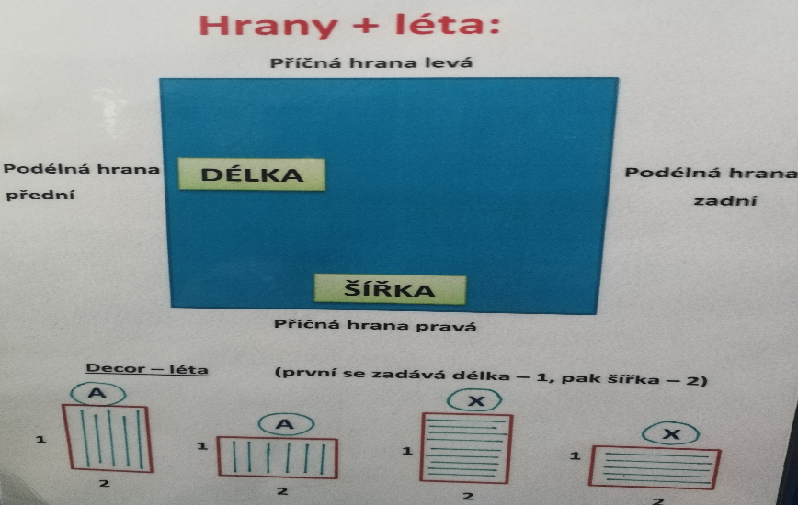
 | Nářezové dílce
 |  |  | TELEFON | +42602,505,287
 |  |  | E-MAIL | expobau@seznam.cz
 |  |  | ADRESA | Sobotovice 95, 664 67 Sobotovice

 | Výběr:
 | Firma:
 | Adresa:
 | Telefon: |  |  |  |  |  |  |  | Délka-podélná hrana přední, zadní
 | Dodací adresa: |  |  |  |  |  |  |  | Šířka-příčná hrana přední, zadní
 | Doprava: |  |  |  |  |  |  |  | Typ hrany | 0,5/22
 | Vaše zákaznické číslo: |  |  |  |  |  |  |  |  | 2/22
 | Datum: |  |  |  |  |  |  |  |  | 0,5/42
 | Dodací termín: |  |  |  |  |  |  |  |  | 2/42
 | Objekt/ Projekt: |  |  |  |  |  |  |  |  | atyp

 | Míry zadávát včetně hran
 | Materiál |  | Rozměry udávejte včetně hran v mm |  |  |  |  |  | Olepování
 | Druh materiálu | Tloušťka | Název vaší akce | Počet ks | Vaše sestava | Název dílce | Délka | Šiřka | Podélná strana -přední | Podálná strana-zadní | Příčná hrana-levá | Příčná hrana-pravá
1.
2.
3.
4.
5.
6.
7.
8.
9.
10.
11.
12.
13.
14.
15.
16.
17.
18.
19.
20.

